Graphique 1
 | Montant cumulé des demandes accordées (Md€) - axe de gauche | Montant des nouvelles demandes accordées (Md€) - axe de droite
2020-03-27 | 2.3 | 2.3 | Graphique 1 – Montants accordés au titre du prêt garanti par l’État (PGE)
2020-04-03 | 9.5 | 7.2
2020-04-08 | 16.8 | 7.3
2020-04-17 | 32.7 | 15.9
2020-04-24 | 46.2 | 13.5
2020-04-30 | 55.6 | 9.4
2020-05-08 | 67.6 | 12.0
2020-05-15 | 78.4 | 10.8
2020-05-22 | 82.8 | 4.4
2020-05-29 | 88.2 | 5.4
2020-06-05 | 97.0 | 8.8
2020-06-12 | 101.0 | 4.0
2020-06-19 | 104.1 | 3.1
2020-06-26 | 106.8 | 2.7
2020-07-03 | 109.3 | 2.4
2020-07-10 | 111.4 | 2.1
2020-07-17 | 113.3 | 1.9
2020-07-24 | 115.1 | 1.8
2020-07-31 | 116.6 | 1.5
2020-08-07 | 117.5 | 0.9
2020-08-14 | 118.5 | 0.9
2020-08-21 | 118.9 | 0.4
2020-08-28 | 119.2 | 0.4
2020-09-04 | 119.7 | 0.4
2020-09-11 | 120.2 | 0.6
2020-09-18 | 120.7 | 0.5 | Lecture : depuis fin mars, le montant cumulé accordé au titre du PGE atteint 135 milliards d’euros.
2020-09-25 | 121.2 | 0.5 | Source : France Stratégie, à partir de Bpifrance, Banque de France - DGSER - DE - Service central des risques. Données au 26 février 2021
2020-10-02 | 121.8 | 0.6
2020-10-09 | 122.3 | 0.5
2020-10-16 | 123.0 | 0.7
2020-10-23 | 123.7 | 0.7
2020-10-30 | 124.3 | 0.6
2020-11-06 | 125.0 | 0.7
2020-11-13 | 125.5 | 0.5
2020-11-20 | 126.4 | 0.9
2020-11-27 | 127.1 | 0.7
2020-12-04 | 128.0 | 0.9
2020-12-11 | 128.7 | 0.7
2020-12-18 | 129.5 | 0.8
2020-12-25 | 130.4 | 0.8
2021-01-01 | 131.2 | 0.8
2021-01-08 | 131.6 | 0.4
2021-01-15 | 131.9 | 0.3
2021-01-22 | 132.3 | 0.4
2021-01-29 | 132.7 | 0.3
2021-02-05 | 133.1 | 0.5
2021-02-12 | 133.4 | 0.2
2021-02-19 | 133.7 | 0.3
2021-02-26 | 134.5 | 0.8

Graphique 2
Graphique 2 – Montants restant dus au titre des reports de cotisations sociales (RCS), selon l’échéance reportée – Au 12 mars 2021
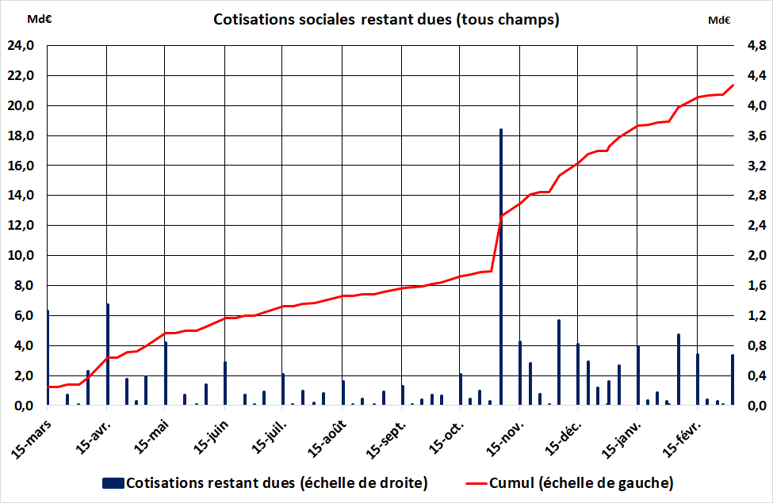

Lecture : les 21 milliards d’euros de cotisations restant dues au 12 mars 2021, les reports obtenus avant le 15 avril 2020 représentent 3,2 milliards d’euros, dont 1,4 milliard au titre de l’échéance due le 15 avril.
Source : tableau de bord / conséquence économiques du Coronavirus (DG Trésor), à partir de DSS. Données jusqu’au 12 mars 2021

Graphiques 3 & 4
 | Mar-20 | Apr-20 | May-20 | Jun-20 | Jul-20 | Aug-20 | Sep-20 | Oct-20 | Nov-20 | Dec-20 | Jan-21 | Feb-21
Nombre effectif de salariés placés en activité partielle (en M) | 6.7 | 8.4 | 7.0 | 3.2 | 1.7 | 1.1 | 1.2 | 1.8 | 3.1 | 2.5 | 2.3 | 2.1
Nombre effectif de salariés placés en activité partielle (cumul, en millions) | 7 | 15 | 22 | 25 | 27 | 28 | 29 | 31 | 34 | 37 | 39 | 41
Nombre effectif d'heures chômées (en millions) | 314 | 817 | 430 | 197 | 109 | 61 | 69 | 84 | 235 | 193 | 162 | 164
Nombre effectif d'heures chômées (cumul, en millions) | 314 | 1131 | 1560 | 1757 | 1866 | 1928 | 1997 | 2081 | 2316 | 2509 | 2672 | 2836
Nombre d'heures indemnisées sur la base des DI au 21 mars (en millions) | 314 | 811 | 423 | 189 | 107 | 58 | 67 | 70 | 212 | 158 | 124 | 102
Nombre d'heures indemnisées sur la base des DI au 21 mars (cumul, en millions) | 314 | 1,125 | 1,548 | 1,737 | 1,844 | 1,902 | 1,969 | 2,039 | 2,251 | 2,409 | 2,533 | 2,635
Montant effectif d'indemnisation (en Md€) | 3.2 | 8.6 | 4.6 | 2.1 | 1.2 | 0.7 | 0.8 | 0.9 | 2.3 | 2.0 | 1.7 | 1.7
Montant effectif d'indemnisation (cumul, en Md€) | 3.2 | 11.8 | 16.4 | 18.5 | 19.7 | 20.4 | 21.2 | 22.1 | 24.5 | 26.5 | 28.2 | 29.8
 | 10.0 | 10.0 | 10.0 | 10.0 | 10.0 | 10.0 | 10.0 | 10.0 | 10.0 | 10.0 | 10.0 | 10.0
 | 36 | 45 | 37 | 17 | 9 | 6 | 6 | 10 | 17 | 14 | 12 | 11
Taux de recours en ETP | 11 | 29 | 15 | 7 | 4 | 2 | 2 | 3 | 8 | 7 | 6 | 6

Graphique 3–Effectifs concernés, heures chômées et montants indemnisés au titre de l’activité partielle sur les mois de mars 2020 à février 2021 (en cumulé, depuis mars 2020) |  |  |  |  |  | Graphique 4 – Effectifs concernés, heures chômées, montants indemnisés et taux de recours en ETP au titre de l’activité partielle sur les mois de mars 2020 à février 2021

Lecture : depuis mars 2020, d’après l’enquête Acemo-Covid, le nombre cumulé d’heures chômées aurait été de 2,836 milliards pour 29,8 milliards d’euros d’allocations versées. Sur la base des demandes d’indemnisation (DI) au 23 mars 2021, le nombre cumulé d’heures indemnisées s’établit à 2,635 milliards, soit 93 % du total d’heures effectivement chômées. |  |  |  |  |  | Lecture : sur la base des demandes d’indemnisation (DI) au 21 mars 2021, le nombre d’heures déjà indemnisées s’établit à 102 millions au titre de février. D’après l’enquête Acemo-Covid, en février, le nombre d’heures chômées aurait été de 164 millions et correspond à 1,7 milliards d’euros d’allocations versées. Ces heures chômées concernent 2,1 millions de salariés, soit 6 % des salariés ETP du secteur privé.

Sources : France Stratégie, à partir de ASP-DGEFP-Dares – Extraction du SI APART du 22 mars 2021, s’arrêtant aux données du 23 mars 2021 ; enquêtes Acemo-Covid (Dares) |  |  |  |  |  | Sources : France Stratégie, à partir de ASP-DGEFP-Dares – Extraction du SI APART du 22 mars 2021, s’arrêtant aux données du 23 mars 2021 ; enquêtes Acemo-Covid (Dares) ; effectifs salariés privé (Acoss et DADS 2016)

Graphique 5
 | taux de recours PP |  |  |  |  |  |  |  |  |  |  |  | taux de recours ETP
Lib court | Mar-20 | Apr-20 | May-20 | Jun-20 | Jul-20 | Aug-20 | Sep-20 | Oct-20 | Nov-20 | Dec-20 | Jan-21 | Feb-21 | Mar-20 | Apr-20 | May-20 | Jun-20 | Jul-20 | Aug-20 | Sep-20 | Oct-20 | Nov-20 | Dec-20 | Jan-21 | Feb-21
Hébergement et restauration | 77.6 | 83.5 | 77.7 | 51.1 | 29.9 | 21.6 | 23.6 | 53.3 | 76.1 | 74.4 | 73.0 | 70.2 | 28.3 | 67.9 | 49.7 | 24.6 | 14.9 | 9.5 | 10.3 | 17.2 | 48.8 | 53.7 | 47.2 | 46.6
Autres activités de services* | 57.1 | 73.2 | 69.2 | 36.3 | 16.9 | 9.4 | 9.6 | 27.1 | 52.1 | 38.6 | 36.7 | 32.3 | 17.5 | 47.4 | 26.9 | 14.0 | 6.7 | 3.4 | 3.6 | 6.2 | 28.3 | 17.8 | 15.5 | 14.2

 | Graphique 5 – Évolution du taux de recours effectif à l’activité partielle (PP et ETP) pour les deux secteurs les plus mobilisateurs du dispositif, de mars 2020 à février 2021

 | * Ce secteur comprend les activités des organisations associatives, la réparation d’ordinateurs et de biens personnels et domestiques ainsi que diverses activités de services personnels.
 | Lecture : en février 2021, dans l’hébergement-restauration, le taux de recours à l’AP en équivalent temps plein est de 47 %, ce qui similaire à décembre 2020 (46 %) mais nettement inférieur à avril 2020 (68 %).
 | Sources : France Stratégie, à partir des enquêtes Acemo-Covid (Dares) ; effectifs salariés privé (Acoss et DADS 2016)

Graphique 6
 | Mar-20 | Apr-20 | May-20 | Jun-20 | Jul-20 | Aug-20 | Sep-20 | Oct-20 | Nov-20 | Dec-20 | Jan-21 | Feb-21
1-Moins de 20 salariés | 38.8 | 36.7 | 36.1 | 31.0 | 29.4 | 31.8 | 30.2 | 40.6 | 41.7 | 43.2 | 40.6 | 39.8 | Moins de 20 salariés
2-Entre 20 et 49 salariés | 15.6 | 15.4 | 14.7 | 14.6 | 14.3 | 14.0 | 13.9 | 12.7 | 13.6 | 13.8 | 14.0 | 14.8 | Entre 20 et 49 salariés
3-Entre 50 et 249 salariés | 18.4 | 18.7 | 18.6 | 19.7 | 19.5 | 18.4 | 18.5 | 14.1 | 15.2 | 15.4 | 15.6 | 17.0 | Entre 50 et 249 salariés
4-Entre 250 et 499 salariés | 5.7 | 6.3 | 6.4 | 7.2 | 7.3 | 6.8 | 7.2 | 5.6 | 4.9 | 4.9 | 5.2 | 5.7 | Entre 250 et 499 salariés
5-Entre 500 et 999 salariés | 4.7 | 5.2 | 5.4 | 6.1 | 6.3 | 6.1 | 6.3 | 4.6 | 4.3 | 4.0 | 4.0 | 4.4 | Entre 500 et 999 salariés
6-1000 salariés ou plus | 16.8 | 17.7 | 18.8 | 21.4 | 23.2 | 22.9 | 23.9 | 22.3 | 20.4 | 18.5 | 20.5 | 18.3 | 1000 salariés ou plus
 | 100.0 | 100.0 | 100.0 | 100.0 | 100.0 | 100.0 | 100.0 | 100.0 | 100.0 | 100.0 | 100.0 | 100.0

 | Graphique 6 – Répartition des effectifs salariés ayant bénéficié du dispositif d’activité partielle par catégorie d’entreprises (en %)

 | Lecture : au titre de février 2021, dans l’enquête Acemo-Covid-19, 40 % des salariés ayant bénéfice de l’activité partielle travaillent dans des entreprises de moins de 20 salariés.
 | Source : France Stratégie, à partir de Dares (enquêtes Acemo-Covid)

Graphique 7
En coupe | Mar-20 | Apr-20 | May-20 | Jun-20 | Jul-20 | Aug-20 | Sep-20 | Oct-20 | Nov-20 | Dec-20 | Jan-21 | Feb-21
Montant versé (en millions) | 1,761 € | 2,103 € | 1,384 € | 615 € | 255 € | 301 € | 340 € | 1,545 € | 4,449 € | 3,244 € | 2,962 € | 2,412 €
Montant versé volet 1 (en millions) | 1,717 € | 2,068 € | 1,339 € | 569 € | 238 € | 262 € | 318 € | 1,534 € | 4,422 € | 3,242 € | 2,962 € | 2,410 €
Montant versé (en millions) du volet 1 (<=1 500 €) | 1,717 € | 2,068 € | 1,339 € | 569 € | 215 € | 239 € | 284 € | 465 € | 568 € | 337 € | 278 € | 246 €
Montant versé (en millions) du volet 1 ( >1 500 €) | - € | - € | - € | - € | 23 € | 23 € | 33 € | 1,069 € | 3,854 € | 2,905 € | 2,683 € | 2,164 €
Montant versé (en millions) du volet 2 | 44 € | 36 € | 46 € | 46 € | 17 € | 39 € | 23 € | 12 € | 26 € | 2 € | 1 € | 1 €
Cumulé
Montant total versé (cumul en millions) - échelle de droite | 1,761 € | 3,864 € | 5,248 € | 5,863 € | 6,118 € | 6,419 € | 6,759 € | 8,304 € | 12,753 € | 15,996 € | 18,959 € | 21,370 €
Montant versé volt 1 (en M) | 1,717 € | 3,785 € | 5,123 € | 5,692 € | 5,930 € | 6,192 € | 6,510 € | 8,043 € | 12,466 € | 15,707 € | 18,669 € | 21,079 €
Montant versé (en M) du volet 1 (<=1 500 €) | 1,717 € | 3,785 € | 5,123 € | 5,692 € | 5,907 € | 6,146 € | 6,430 € | 6,895 € | 7,463 € | 7,799 € | 8,077 € | 8,324 €
Montant versé (en M) du volet 1 ( >1 500 €) | - € | - € | - € | - € | 23 € | 46 € | 80 € | 1,149 € | 5,003 € | 7,908 € | 10,591 € | 12,755 €
Montant versé (en M) du volet 2 | 44 € | 79 € | 125 € | 171 € | 188 € | 226 € | 249 € | 261 € | 287 € | 289 € | 290 € | 291 €

 | Graphique 7 – Montants versés au titre du fonds de solidarité, depuis mars 2020

 | Lecture : en cumulé depuis mars 2021, le montant total versé au titre du fonds de solidarité s’élève à 21,4 milliards d’euros. En février 2021, le montant total versé s’élève à 2,4 milliards d’euros, dont 2,2 milliards au titre du volet 1 > à 1 500 euros et 200 millions d’euros au titre du volet 1 <= à 1 500 euros.

 | Source : France Stratégie, à partir de DGFIP, données au 8 avril 2021

